Sheet1
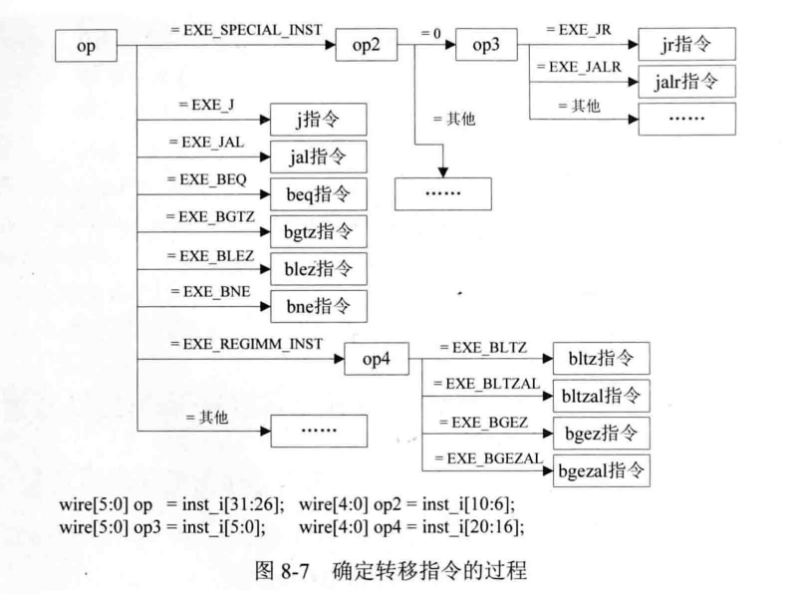
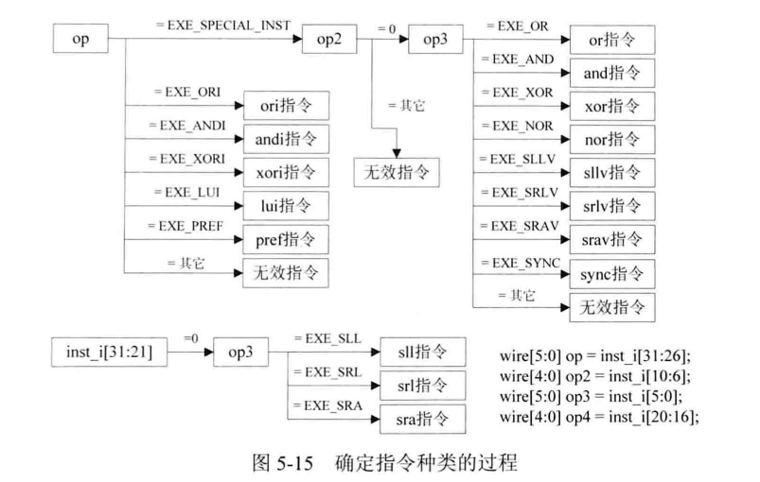
序号 | 控制信号名 | 所属模块[缩写] | 位宽 | 控制量取值与该取值对应信息
1 | rst | ID | 1 | 复位信号
2 | pc_i | ID | 32 | 译码阶段的指令对应的地址
3 | inst_i | ID | 32 | 译码阶段的指令
4 | reg1_data_i | ID | 32 | 从Regfile输入的第一个读寄存器端口的输入
5 | reg2_data_i | ID | 32 | 从Regfile输入的第二个读寄存器端口的输入
6 | ex_werg_i | ID | 1 | 处于执行阶段的指令是否要写目的寄存器
7 | ex_wd_i | ID | 5 | 处于执行阶段的指令要写的目的寄存器地址
8 | ex_wdata_i | ID | 32 | 处于执行阶段的指令要写入目的寄存器的数据
9 | mem_weg_i | ID | 1 | 处于访存阶段的指令是否要写目的寄存器
10 | mem_wd_i | ID | 5 | 处于访存阶段的指令要写的目的寄存器地址
11 | mem_wdata_i | ID | 32 | 处于访存阶段的指令要写入目的寄存器的数据
12 | ex_aluop_i | ID | 8 | 处于执行阶段指令的运算子类型
13 | is_in_delayslot_i | ID | 1 | 处于执行阶段指令的运算子类型
14 | reg1_read_o | ID | 1 | Regfile模块的第一个读寄存器端口的读使能信号
15 | reg2_read_o | ID | 1 | Regfile模块的第二个读寄存器端口的读使能信号
16 | reg1_addr_o | ID | 5 | Regfile模块的第一个读寄存器端口的读地址信号
17 | reg2_addr_o | ID | 5 | Regfile模块的第二个读寄存器端口的读地址信号
18 | aluop_o | ID | 8 | 译码阶段的指令要进行的运算的子类型
19 | alusel_o | ID | 3 | 译码阶段的指令要进行的运算的类型
20 | reg1_o | ID | 32 | 译码阶段的指令要进行的运算的源操作数1
21 | reg2_o | ID | 32 | 译码阶段的指令要进行的运算的源操作数2
22 | wd_o | ID | 5 | 译码阶段的指令要写入的目的寄存器地址
23 | wreg_o | ID | 1 | 译码阶段的指令是否有要写入的目的寄存器
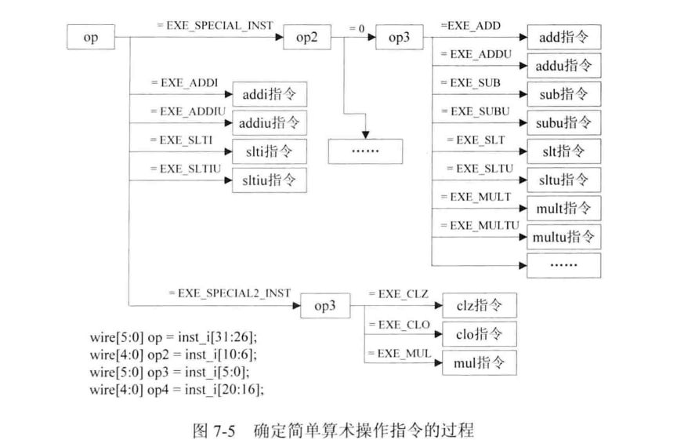
24 | branch_flag_o | ID | 1 | 是否发生转移
25 | branch_target_address_o | ID | 32 | 转移到的目标地址
26 | is_in_delayslot_o | ID | 1 | 当前处于译码阶段的指令是否位于延迟槽
27 | link_addr_o | ID | 32 | 转移指令要保存的返回地址
28 | next_inst_in_delayslot_o | ID | 1 | 下一条进入译码阶段的指令是否位于延迟槽
29 | inst_o | ID | 32 | 当前处于译码阶段的指令
30 | excepttype_o | ID | 32 | 收集的异常信息
31 | current_inst_addr_o | ID | 32 | 译码阶段指令的地址
32 | stallreq | ID | 1 | 译码阶段请求流水暂停

1 | rst | Regfile | 1 | 复位信号，高电平有效
2 | clk | Regfile | 1 | 时钟信号
3 | waddr | Regfile | 5 | 要写入的寄存器地址
4 | wadata | Regfile | 32 | 要写入的数据
5 | we | Regfile | 1 | 写使能信号
6 | raddr1 | Regfile | 5 | 第一个读寄存器端口要读取的寄存器的地址
7 | re1 | Regfile | 1 | 第一个读寄存器端口读使能信号
8 | rdata1 | Regfile | 32 | 第一个读寄存器端口输出的寄存器值
9 | raddr2 | Regfile | 5 | 第二个读寄存器端口要读取的寄存器的地址
10 | re2 | Regfile | 1 | 第二个读寄存器端口读使能信号
11 | rdata2 | Regfile | 32 | 第二个读寄存器端口输出的寄存器值

